Sheet1
 |  | dom | 2ª | 3ª | 4ª | 5ª | 6ª | sab | ENTREGA DO 4º TRABALHO PRÁTICO - 22 DE DEZEMBRO DE 2022
DEZEMBRO | Aulas | 11 | 12 | 13 | 14 | 15 | 16 | 17 | EXAMES - 11 (9:00-12:00) E 28 (9:00-12:00) DE JANEIRO DE 2023
 | Férias de Natal | 18 | 19 | 20 | 21 | 22 | 23 | 24 | DISCUSSÕES - 20 DE JANEIRO DE 2022
 |  | 25 | 26 | 27 | 28 | 29 | 30 | 31 | (apresentação com intervenção de todos os membros do grupo, max 30 min a 40 min + discussão)
 |  | 1 | 2 | 3 | 4 | 5 | 6 | 7 | CASO DE ESTUDO
JANEIRO | Época normal | 8 | 9 | 10 | 11 | 12 | 13 | 14 | Cabeça Alta | (Rio) Vez | (Rio) Louredo | Ruivães | Fundo da Vila
 |  | 15 | 16 | 17 | 18 | 19 | 20 | 21
 | Exames de recurso | 22 | 23 | 24 | 25 | 26 | 27 | 28 | 53245 - Catarina Marcelino | 57717 - Leonardo Ferreira | 53227 - César Claro | 53230 - Beatriz Augusta Gameiro | 53249 - André Gomes
 |  | 29 | 30 | 31 | 1 | 2 | 3 | 4 | 53730 - Hugo Nunes | 53252 - Marcelo Rosário | 49307 - Filipa Costa | 59399 - Fabiano Tarulli | 53247 - Diogo Vicente
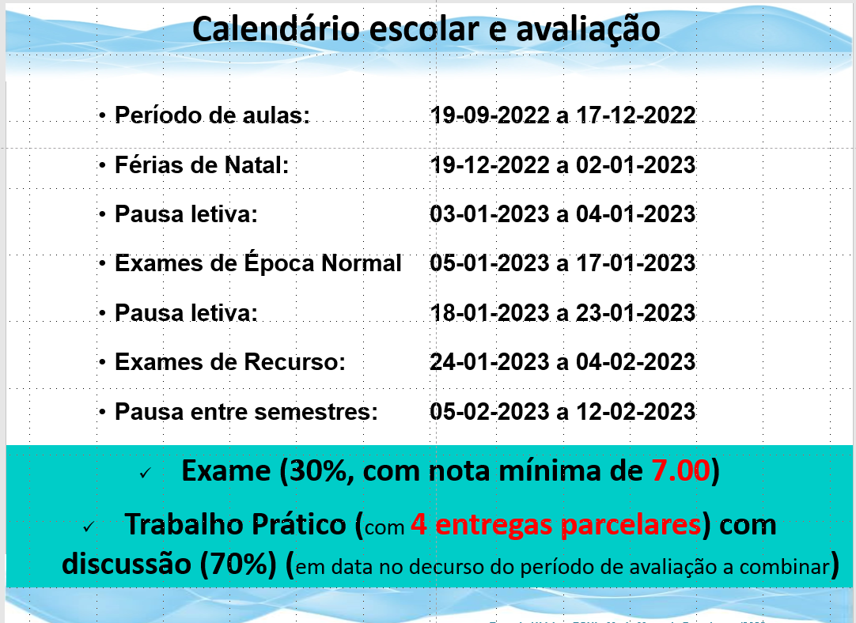
 |  |  |  |  |  |  |  |  | 53238 -Renata Pires |  | 51237 - Mariana Freitas | 53543 - Jobim Lopes Covié | 53250 - Tiago Neves
 |  |  |  |  |  |  |  |  |  |  | 53228 - Sofia Andrade

 |  |  |  |  |  |  |  |  | CASO DE ESTUDO

 |  |  |  |  |  |  |  |  | 10-11h | 11-12 h | 12 -13 h | 14 - 15 h | 15 - 16 h

